Exercício 1
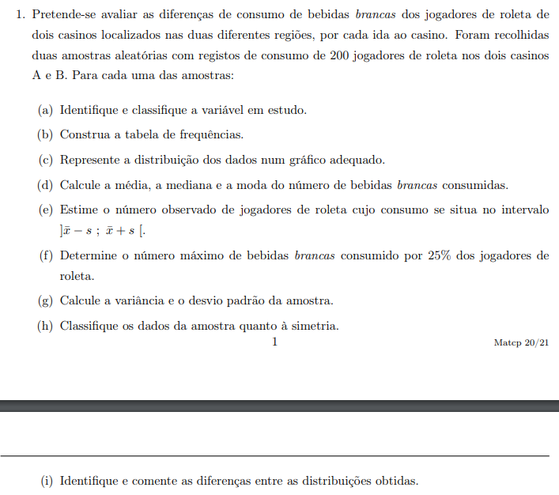

(a)
 | X = "diferenças de consumo de bebidas brancas dos jogadores de roleta de dois casinos, por ida ao casino "

(b) | Casino A
 |  | Frequência absoluta ni |  | Frequência relativa |  | Frequência acumulada absoluta Fi |  | Frequência acumulada relativa Fri
 | 0 | 15 |  | 0.075 |  |  | 15 |  | 0.075
 | 1 | 22 |  | 0.11 |  |  | 37 |  | 0.185
 | 2 | 33 |  | 0.165 |  |  | 70 |  | 0.35
 | 3 | 19 |  | 0.095 |  |  | 89 |  | 0.445
 | 4 | 27 |  | 0.135 |  |  | 116 |  | 0.58
 | 5 | 26 |  | 0.13 |  |  | 142 |  | 0.71
 | 6 | 27 |  | 0.135 |  |  | 169 |  | 0.845
 | 7 | 31 |  | 0.155 |  |  | 200 |  | 1
 |  | 0
 | Total | 200 |  | 1.0000

 | Casino B
 |  | Frequência absoluta ni |  | Frequência relativa |  | Frequência acumulada absoluta Fi |  | Frequência acumulada relativa Fi
 | 0 | 21 |  | 0.105 |  |  | 21 |  | 0.105
 | 1 | 27 |  | 0.1350 |  |  | 48 |  | 0.2400
 | 2 | 31 |  | 0.155 |  |  | 79 |  | 0.3950
 | 3 | 25 |  | 0.125 |  |  | 104 |  | 0.5200
 | 4 | 21 |  | 0.105 |  |  | 125 |  | 0.6250
 | 5 | 27 |  | 0.135 |  |  | 152 |  | 0.7600
 | 6 | 27 |  | 0.135 |  |  | 179 |  | 0.8950
 | 7 | 21 |  | 0.105 |  |  | 200 |  | 1.0000
 |  | 0
 | Total | 200 |  | 1.0000

Frequência absoluta Casino A
Frequência absoluta Casino B
(c)

Frequência relativa Casino A
Frequência relativa Casino B

(d)

 |  | Casino A | Casino B
 | Média = | 3.81 | 3.46
 | Mediana = | 4 | 3
 | Moda = | 2 | 2

(e)

 |  | Casino A |  |  | Casino B
 | x - s | 1.5742 |  |  | 1.2254
 | x + s | 6.0458 |  |  | 5.6946

 | Total= | 132 |  |  | 104

 | R: Dentro dos intervalos o número de jogadores do casino A é 132 e do casino B é 104.

(f)

 |  |  |  | 25% das bebidas
Num. de bebidas Casino A |  | 762 |  | 190.5

Num. de bebidas Casino B |  | 692 |  | 173

(g)
 | Casino A |  |  |  |  |  | Casino B
 | Variância |  | 4.9989 |  |  |  | Variância | 4.9934

 | Desvio-Padrão |  | 2.2358 |  |  |  | Desvio-Padrão | 2.2346

(h)

 |  | Auxiliar de Simetria
 |  | Casino A | Casino B
 |  | -55.3063 | -41.421736
 |  | -22.1880 | -14.886936
 |  | -5.9297 | -3.112136
 |  | -0.531441 | -0.097336
 |  | 0.006859 | 0.157464
 |  | 1.685159 | 3.652264
 |  | 10.503459 | 16.387064
 |  | 32.461759 | 44.361864

 | Simetria = | -0.0848 | 0.0472

(i)
 |  | No casin A verifica-se uma maior variação do número de bebidas brancas consumidas por cada jogador.
 |  | No entanto, apesar de no casino B essa variação ser menor, a diferença entre as classes é menor.
 |  | Os coeficientes de assimetria de ambos são também diferentes, sendo que no casino A é um valor positivo e no casino B é negativo.
 |  | Isto pode ser verificado tanto pela visualizção dos respetivos gráficos.

Exercício 2
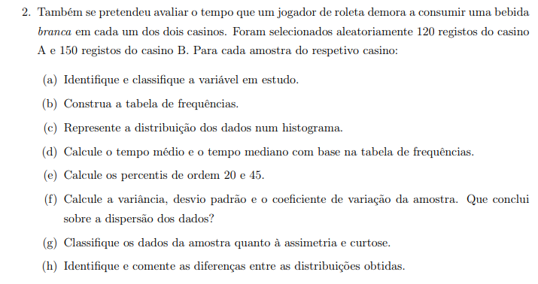

a) | X = "tempo que um jogador de roleta demora a consumir uma bebida branca em cada um dos dois casinos."

b) | Casino A
 |  | Frequência absoluta ni |  | Frequência relativa |  | Frequência acumulada absoluta Fi |  |  | Frequência acumulada relativa Fri
 | 6 | 3 |  | 0.0250 |  |  | 3 |  |  | 0.0250
 | 7 | 8 |  | 0.0667 |  |  | 11 |  |  | 0.0917
 | 8 | 9 |  | 0.0750 |  |  | 20 |  |  | 0.1667
 | 9 | 12 |  | 0.1000 |  |  | 32 |  |  | 0.2667
 | 10 | 7 |  | 0.0583 |  |  | 39 |  |  | 0.3250
 | 11 | 9 |  | 0.0750 |  |  | 48 |  |  | 0.4000
 | 12 | 7 |  | 0.0583 |  |  | 55 |  |  | 0.4583
 | 13 | 8 |  | 0.0667 |  |  | 63 |  |  | 0.5250
 | 14 | 5 |  | 0.0417 |  |  | 68 |  |  | 0.5667
 | 15 | 10 |  | 0.0833 |  |  | 78 |  |  | 0.6500
 | 16 | 5 |  | 0.0417 |  |  | 83 |  |  | 0.6917
 | 17 | 10 |  | 0.0833 |  |  | 93 |  |  | 0.7750
 | 18 | 10 |  | 0.0833 |  |  | 103 |  |  | 0.8583
 | 19 | 9 |  | 0.0750 |  |  | 112 |  |  | 0.9333
 | 20 | 7 |  | 0.0583 |  |  | 119 |  |  | 0.9917
 | 21 | 1 |  | 0.0083 |  |  | 120 |  |  | 1.0000
 |  | 0
 | Total | 120 |  | 0.4583

 | Casino B
 |  | Frequência absoluta ni |  | Frequência relativa |  | Frequência acumulada absoluta Fi |  |  | Frequência acumulada relativa Fi
 | 7 | 14 |  | 0.0933 |  |  | 14 |  |  | 0.0933
 | 8 | 14 |  | 0.0933 |  |  | 28 |  |  | 0.1867
 | 9 | 12 |  | 0.0800 |  |  | 40 |  |  | 0.2667
 | 10 | 7 |  | 0.0467 |  |  | 47 |  |  | 0.3133
 | 11 | 15 |  | 0.1000 |  |  | 62 |  |  | 0.4133
 | 12 | 16 |  | 0.1067 |  |  | 78 |  |  | 0.5200
 | 13 | 16 |  | 0.1067 |  |  | 94 |  |  | 0.6267
 | 14 | 15 |  | 0.1000 |  |  | 109 |  |  | 0.7267
 | 15 | 6 |  | 0.0400 |  |  | 115 |  |  | 0.7667
 | 16 | 10 |  | 0.0667 |  |  | 125 |  |  | 0.8333
 | 17 | 6 |  | 0.0923 |  |  | 131 |  |  | 0.9256
 | 18 | 9 |  | 0.1385 |  |  | 140 |  |  | 1.0641
 | 19 | 9 |  | 0.1385 |  |  | 149 |  |  | 1.2026
 | 20 | 1 |  | 0.0067 |  |  | 150 |  |  | 1.2092
 |  | 0
 | Total | 150 |  | 0.6267

c)

d)
 |  |  | Casino A |  |  |  |  |  | Casino B
 | fi*xi |  |  |  |  |  | fi*xi
 | 0.1500 |  | ∑fi*xi= | 13.2750 |  |  | 0.6533 |  | ∑fi*xi= | 16.2456
 | 0.4667 |  |  |  |  |  | 0.7467
 | 0.6000 |  |  |  |  |  | 0.7200
 | 0.9000 |  |  |  |  |  | 0.4667
 | 0.5833 |  |  |  |  |  | 1.1000
 | 0.8250 |  |  |  |  |  | 1.2800
 | 0.7000 |  |  |  |  |  | 1.3867
 | 0.8667 |  |  |  |  |  | 1.4000
 | 0.5833 |  |  |  |  |  | 0.6000
 | 1.2500 |  |  |  |  |  | 1.0667
 | 0.6667 |  |  |  |  |  | 1.5692
 | 1.4167 |  |  |  |  |  | 2.4923
 | 1.5000 |  |  |  |  |  | 2.6308
 | 1.4250 |  |  |  |  |  | 0.1333
 | 1.1667
 | 0.1750

(e)

 | Casino A | 20 | 40 |  |  | Casino B | 20 | 40

 | Percentil = | 8.26 | 11.214 |  |  | Percentil = | 8.356 | 10.906

(f)
 |  | Casino A |  |  |  |  | Casino B
Variância |  | 17.9332 |  |  | Variância |  | 13.0022

Desvio-Padrão |  | 4.2348 |  |  | Desvio-Padrão |  | 3.6059

Média |  | 12.8550 |  |  | Média |  | 12.0154

Coeficiente de Variação |  | 0.3294 |  |  | Coeficiente de Variação |  | 0.3001

R: Concluimos que no Casino A temos maior dispersão de dados em relação ao Casino B.

(g)

 |  | Auxiliar de Assimetria |  |  |  |  |  | Auxiliar de Curtose
 |  | Casino A |  | Casino B |  |  |  | Casino A |  | Casino B
 |  | -322.1235 |  | -126.1586 |  |  |  | 2208.1564 |  | 632.7356
 |  | -200.7154 |  | -64.7420 |  |  |  | 1175.1887 |  | 259.9652
 |  | -114.4373 |  | -27.4179 |  |  |  | 555.5932 |  | 82.6761
 |  | -57.2893 |  | -8.1862 |  |  |  | 220.8501 |  | 16.4985
 |  | -23.2712 |  | -1.0469 |  |  |  | 66.4392 |  | 1.0630
 |  | -6.3831 |  | 0.0000 |  |  |  | 11.8407 |  | 0.0000
 |  | -0.6250 |  | 0.9545 |  |  |  | 0.5344 |  | 0.9398
 |  | 0.0030 |  | 7.8166 |  |  |  | 0.0004 |  | 15.5129
 |  | 1.5011 |  | 26.5863 |  |  |  | 1.7188 |  | 79.3496
 |  | 9.8692 |  | 63.2636 |  |  |  | 21.1694 |  | 252.0803
 |  | 31.1073 |  | 123.8486 |  |  |  | 97.8324 |  | 617.3355
 |  | 71.2153 |  | 214.3411 |  |  |  | 295.1876 |  | 1282.7455
 |  | 136.1934 |  | 340.7412 |  |  |  | 700.7152 |  | 2379.9408
 |  | 232.0415 |  | 509.0489 |  |  |  | 1425.8950 |  | 4064.5518
 |  | 364.7596 |  |  |  |  |  | 2606.2072
 |  | 540.3476 |  |  |  |  |  | 4401.1316
Coe. Assimetria= |  | 123.2809 |  | 1.6135 |  | Coe. Curtose= |  | 2.6797 |  | 4.0922

(h)

 | R: No casino A temos uma distribuição mais uniforme, enquanto que no casino B temos valores mais dispersos, embora em 4 dos 6 intervalos de distribuição do casino B temos valores maiores do que no casino A.

